상품제안서
락앤락 3단 초경량 양우산 | 상품코드: S47204

 |  |  |  |  |  |  | 02-713-8555 | www.synergygift.co.kr
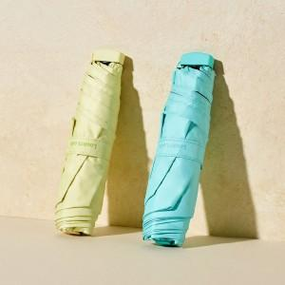 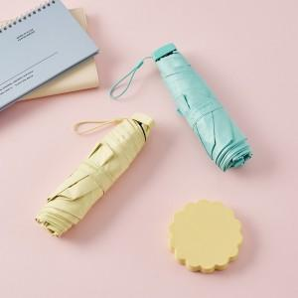 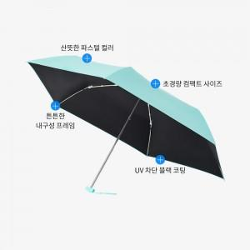

【상세/제작정보】 | 경량 컴팩트 UV차단 블랙코팅 암막 파스텔 양우산

【인쇄/포장옵션】 | [손잡이] 실크, [원단] 실크 / 포장지포장

【공급단가】 | 수량 | 60~ | 100~ | 300~ | 1,000~ | 3,000~
*VAT별도 | 단가 | 8,710원 | 8,500원 | 8,240원 | 7,830원 | 7,700원

【상품 URL】 | https://www.synergygift.co.kr:443/src/goods_detail.php?gdno=47204

